Sheet1
各位 |  |  |  |  |  | 2018-11-12

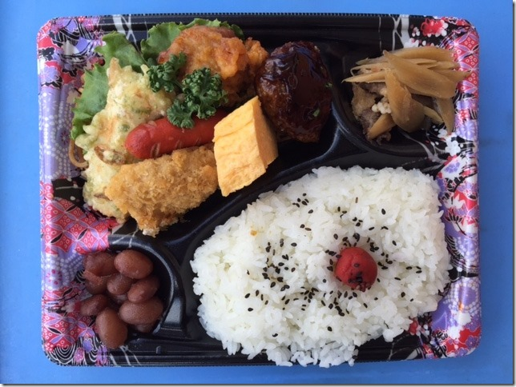
チャンピオンシップ大会・秋季交流大会の昼食として、弁当予約販売のご案内です
・ お弁当はすべて予約制（1個/450円税込み）です。当日の現金販売はありません。
・ ご予約いただいたお弁当は 11：00迄 に各会場へお届けとなります。
・弁当ガラの回収時間と場所につきましては、各会場責任者の指示に従ってください。

 | 〈 弁当のイメージ写真です。材料により内容が変わります。〉 ➯

 | ご注文は➡ 下記予約注文書に必要事項を記入し
 |  | 注文先に送信してください。

 |  | お弁当予約注文書

 |  |  |  |  | 価格 １個(税込み） | 450円
指定日 | 会場 | チーム名 | 男・女 | 担当者 | 携帯電話番号 ハイフン不要 | 個数 | 金額
選択 | 選択 |  | 選択 |  |  |  | 円
選択 | 選択 |  | 選択 |  |  |  | 円
選択 | 選択 |  | 選択 |  |  |  | 円
 | お申し込み期限：平成30 年11 月19 日（月） |  |  |  | 合計 | 0 | 円
 | 【製造・販売】 | エーコープ宮崎
 | 【注文先】 | convey10miyazaki@yahoo.co.jp
 | 【代金支払い】 | 佐土原体育館/アリーナくにとみ両会場は当日の朝受付でお支払いください。

